Graphique 1
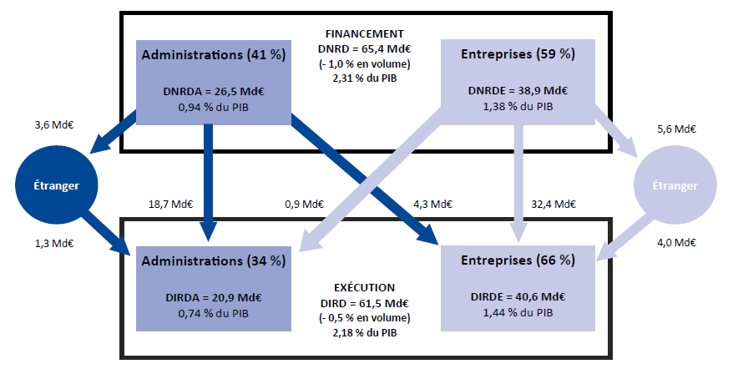
Graphique 1 - Le financement et l'exécution de la recherche en France en 2023

En raison des arrondis, le total peut différer de la somme des éléments qui le composent.
Les dépenses globales de R&D sont mesurées en se référant, soit au financement des travaux de R&D, soit à leur exécution par deux grandes acteurs économiques : les administrations et les entreprises. Les administrations désignent ici les secteurs de l'Etat, de l'enseignement supérieur et les institutions sans but lucratif. Le financement de la R&D par les administrations comprend les contrats et les subventions en provenance du secteur des administrations pour la R&D exécutée dans le secteur des entreprises. Il n'inclut pas les mesures d'incitation fiscale telles que le crédit d'impôt recherche (CIR) ou le statut de jeune entreprise innovante (JEI).
Champ : ensemble des entreprises et des administrations localisées en France.
Sources : MESRE-SIES et Insee.

Graphique 2
Graphique 2 - Contributions*des entreprises et des administrations à l'évolution de la DIRD entre 2005 et 2024 (en volume)

ANNEES |  | DIRDE Volume | DIRDA Volume | DIRD Volume | ANNEES | Contribution des entreprises | Contribution des administrations | Evolution annuelle de la DIRD

2002 |  | 25871.5 | 15031.8 | 40903.2
2003 |  | 25175.3 | 15029.8 | 40205.2
2004 |  | 25777.3 | 15071.7 | 40849.0
2005 |  | 25264.9 | 15408.9 | 40673.7
2006 |  | 26278.6 | 15379.8 | 41658.4
2007 |  | 26526.0 | 15592.8 | 42118.8
2008 |  | 26968.4 | 16022.3 | 42990.7
2009 | Champ constant 2008 | 27645.9 | 17166.5 | 44812.3 | 2003 | -1.7% | 0.0% | -1.7%
2009 | Champ comparable 2010 | 27645.9 | 16039.6 | 43685.5 | 2004 | 1.5% | 0.1% | 1.6%
2010 |  | 28418.0 | 16576.2 | 44994.2 | 2005 | -1.3% | 0.8% | -0.4%
2011 |  | 29582.5 | 16673.5 | 46256.1 | 2006(r) | 2.5% | -0.1% | 2.4%
2012 |  | 30449.8 | 16701.7 | 47151.5 | 2007 | 0.6% | 0.5% | 1.1%
2013 |  | 30766.1 | 16869.1 | 47635.3 | 2008 | 1.1% | 1.0% | 2.1%
2014 | Champ constant 2013 | 31132.7 | 16785.8 | 47918.5 | 2009(r) | 1.6% | 2.7% | 4.2%
2014 | Champ constant 2015 | 31132.7 | 17794.2 | 48926.9 | 2010 | 1.8% | 1.2% | 3.0%
2015 | Champ constant 2014 | 31308.1 | 17879.2 | 49187.4 | 2011 | 2.6% | 0.2% | 2.8%
2015 | Champ constant 2016 | 31308.1 | 17100.3 | 48408.4 | 2012 | 1.9% | 0.1% | 1.9%
2016 |  | 31795.7 | 17041.3 | 48836.9 | 2013 | 0.7% | 0.4% | 1.0%
2017 |  | 32309.3 | 17118.4 | 49427.7 | 2014(r) | 0.8% | -0.2% | 0.6%
2018 |  | 32964.5 | 17334.1 | 50298.7 | 2015(r) | 0.4% | 0.2% | 0.5%
2019 | Champ constant 2018 | 33709.3 | 17426.6 | 51135.9 | 2016 | 1.0% | -0.1% | 0.9%
2019 | Champ comparable 2020 | 33709.3 | 17574.4 | 51283.7 | 2017 | 1.1% | 0.2% | 1.2%
2020 |  | 32226.8 | 16843.9 | 49070.7 | 2018 | 1.3% | 0.4% | 1.8%
2021 |  | 33456.6 | 17445.8 | 50902.4 | 2019(r) | 1.5% | 0.2% | 1.7%
2021 | Champ comparable 2022 | 36037.4 | 18936.5 | 54973.9 | 2020 | -2.9% | -1.4% | -4.3%
2022 |  | 37293.5 | 19112.5 | 56406.0 | 2021 | 2.5% | 1.2% | 3.7%
2022 | Champ comparable 2023 | 37293.5 | 19131.2 | 56424.7 | 2022 (r) | 2.3% | 0.3% | 2.6%
2023 |  | 37111.2 | 19046.7 | 56157.9 | 2023 (r) | -0.3% | -0.1% | -0.5%
2024 | Estimation | 37583.6 | 19321.2 | 56904.8 | 2024 (e) | 0.8% | 0.5% | 1.3%

Graphique 2 - Contributions* des entreprises et des administrations à l'évolution de la DIRD entre 2005 et 2024 (en volume)

 | *La méthode de calcul pour la contribution de la DIRDE aux fluctuations de la DIRD est la suivante:
 | [(DIRDE année N - DIRDE année N-1) / (DIRD année N-1)] * 100
 | (r) rupture de série
 | (e) estimation
 | Note de lecture: En 2023, la DIRD diminue de 0,5 % en volume. Cette évolution résulte de la baisse des dépenses de R&D dans les entreprises pour 0,3 points de pourcentage et celle des administrations pour 0,1 points de pourcentage.
 | Source: MESRE-SIES et Insee

Graphique 3
Graphique 3 - Secteurs bénéficiaires de la DERD des entreprises, en pourcentage de la DERDE reçue en 2023

DERDE | Répartition (en %) | Montant (en M€)
Entreprises françaises | 53.1% | 7,156
Dont appartenant au groupe | 17.5% | 2,359
Dont hors groupe | 35.6% | 4,796
Entreprises étrangères | 41.8% | 5,632
Dont appartenant au groupe | 23.4% | 3,152
Dont hors groupe | 18.4% | 2,480
Administrations françaises (hors enseignement supérieur) | 3.0% | 404
Enseignement supérieur | 1.7% | 224
Étranger hors entreprises | 0.4% | 57
TOTAL | 100.0% | 13,473

Graphique 3 - Secteurs bénéficiaires de la DERD des entreprises, en pourcentage de la DERDE reçue en 2023

Note : en 2023, 23 % des dépenses extérieures de R&D des entreprises sont destinées à des entreprises étrangères appartenant au même groupe, soit 3,2 Md€.
Champ : ensemble des entreprises localisées en France.
Source : MESRE-SIES.

Graphique 4
Graphique 4 - Structure de financement de la recherche du secteur des administrations en 2023 et montants correspondants (en M€)
 |  |  |  |  | En %
 | Dotations Mires | Dotations hors Mires | Ressources contractuelles | Ressources propres | TOTAL Ressources (M€)
Établissements publics de recherche et services ministériels | 49.9 | 19.3 | 22.8 | 8.0 | 14,020
dont : EPST (y compris CNRS) | 72.9 | 0.2 | 24.5 | 2.4 | 6,798
dont : EPIC | 42.0 | 6.2 | 32.3 | 19.3 | 4,467
Établissements d'enseignement supérieur et de recherche | 48.7 | 1.0 | 27.3 | 21.7 | 9,097
dont Universités et établissements d'enseignement supérieur sous contrat MESRE | 68.2 | 0.6 | 28.0 | 2.3 | 6,204
Institutions sans but lucratif | 7.2 | 2.5 | 50.5 | 39.1 | 1,198
Total | 47.3 | 11.7 | 25.8 | 14.6 | 24,315

Graphique 4 - Structure de financement de la recherche du secteur des administrations en 2023 et montants correspondants (en M€)

Lecture : en 2023, les dépenses totales de R&D des établissements publics de recherche et services ministériels sont financés avec 14,0 Md€ de ressources, dont 49,9 % proviennent de dotations budgétaires de la Mires, 19,3 % de dotations budgétaires hors Mires, 22,8 % de ressources sur contrats de R&D et 8,0 % de ressources propres.

Champ : ensemble des administrations localisées en France.
Source : MESRE-SIES.

Graphique 5
Graphique 5 - Effectif des chercheurs en personnes physiques dans les entreprises et les administrations, selon les disciplines de recherche en 2023

 |  | En milliers de personnes physiques
Disciplines de recherche | Entreprises | Administrations
Sciences humaines | 1.2 | 19.0
Sciences de la terre et environnement | 2.6 | 7.7
Sciences sociales | 5.9 | 29.9
Gestion et encadrement de la R&D | 6.2 | 7.7
Sciences agricoles | 6.6 | 2.2
Sciences physiques | 7.9 | 10.9
Sciences médicales | 10.9 | 21.4
Sciences biologiques | 12.2 | 26.2
Chimie | 19.0 | 11.2
Mathématiques et informatique | 63.4 | 18.7
Siences de l'ingénieur 2 | 66.1 | 13.7
Sciences de l'ingénieur 1 | 98.2 | 14.5
Ensemble des effectifs | 300.2 | 183.1

Sciences de l'ingénieur 1 : génie électrique, électronique, informatique, automatique, traitement du signal, photonique, optronique, etc.
Sciences de l'ingénieur 2 : génie civil, mécanique, génie des matériaux, ingénierie du son, mécanique des milieux fluides, thermique, énergétique, génie des procédés, etc.
Champ : ensemble des entreprises et des organimes publics ayant mené des activités internes de R&D en France en 2023.
Sources : MESRE-SIES, enquêtes annuelles sur les moyens consacrés à la recherche et au développement expérimental dans les entreprises et dans les organismes publics en 2023.

Graphique 6
Graphique 6 - Dépenses intérieures de R&D des entreprises et des administrations par région en 2023

 | 2023 |  |  |  |  | 2022
 | Dépenses intérieures de R&D des administrations | Dépenses intérieures de R&D des entreprises | TOTAL | PIB régional 2022 | Effort de recherche | Dépenses intérieures de R&D des administrations | Dépenses intérieures de R&D des entreprises | TOTAL | PIB régional 2021 | Effort de recherche
Île-de-France | 7,333 | 16,742 | 24,075 | 860,067 | 2.80% | 6,436 | 15,907 | 22,343 | 788,968 | 2.83%
Auvergne-Rhône-Alpes | 2,707 | 7,000 | 9,708 | 328,611 | 2.95% | 2,574 | 6,758 | 9,332 | 307,145 | 3.04%
Occitanie | 2,961 | 4,117 | 7,078 | 213,320 | 3.32% | 3,224 | 4,051 | 7,275 | 194,625 | 3.74%
Provence-Alpes-Côte d'Azur | 1,855 | 2,561 | 4,416 | 196,217 | 2.25% | 1,791 | 2,302 | 4,094 | 208,416 | 1.96%
Nouvelle-Aquitaine | 1,063 | 2,070 | 3,133 | 213,662 | 1.47% | 1,109 | 1,878 | 2,987 | 201,189 | 1.48%
Grand Est | 1,187 | 1,214 | 2,400 | 189,105 | 1.27% | 1,168 | 1,246 | 2,414 | 180,372 | 1.34%
Bretagne | 877 | 1,248 | 2,125 | 119,169 | 1.78% | 854 | 1,258 | 2,112 | 116,116 | 1.82%
Hauts-de-France | 789 | 1,262 | 2,051 | 196,683 | 1.04% | 818 | 1,285 | 2,104 | 186,972 | 1.13%
Pays-de-la-Loire | 624 | 1,286 | 1,910 | 143,617 | 1.33% | 607 | 1,141 | 1,748 | 138,160 | 1.27%
Bourgogne-Franche-Comté | 313 | 1,161 | 1,473 | 91,409 | 1.61% | 304 | 1,178 | 1,482 | 88,257 | 1.68%
Normandie | 436 | 1,012 | 1,449 | 115,942 | 1.25% | 432 | 1,040 | 1,472 | 108,059 | 1.36%
Centre-Val de Loire | 319 | 916 | 1,235 | 89,893 | 1.37% | 315 | 882 | 1,197 | 80,639 | 1.48%
Drom | 362 | 25 | 387 | 54,050 | 0.72% | 213 | 29 | 242 | 46,131 | 0.52%
Corse | 26 | 16 | 42 | 10,710 | 0.39% | 27 | 10 | 37 | 10,387 | 0.36%
Total | 20,852 | 40,630 | 61,482 | 2,822,455 | 2.18% | 19,969 | 38,965 | 58,934 | 2,655,435 | 2.22%

Graphique 6 - Dépenses intérieures de R&D des entreprises et des administrations par région en 2023 (en millions d'euros)

Champ : ensemble des entreprises et des administrations localisées en France.
Source: MESRE - SIES.

Carte
Dépenses intérieures de R&D des entreprises et des administrations par région en 2023 en pourcentage du PIB régional (effort de recherche en %)

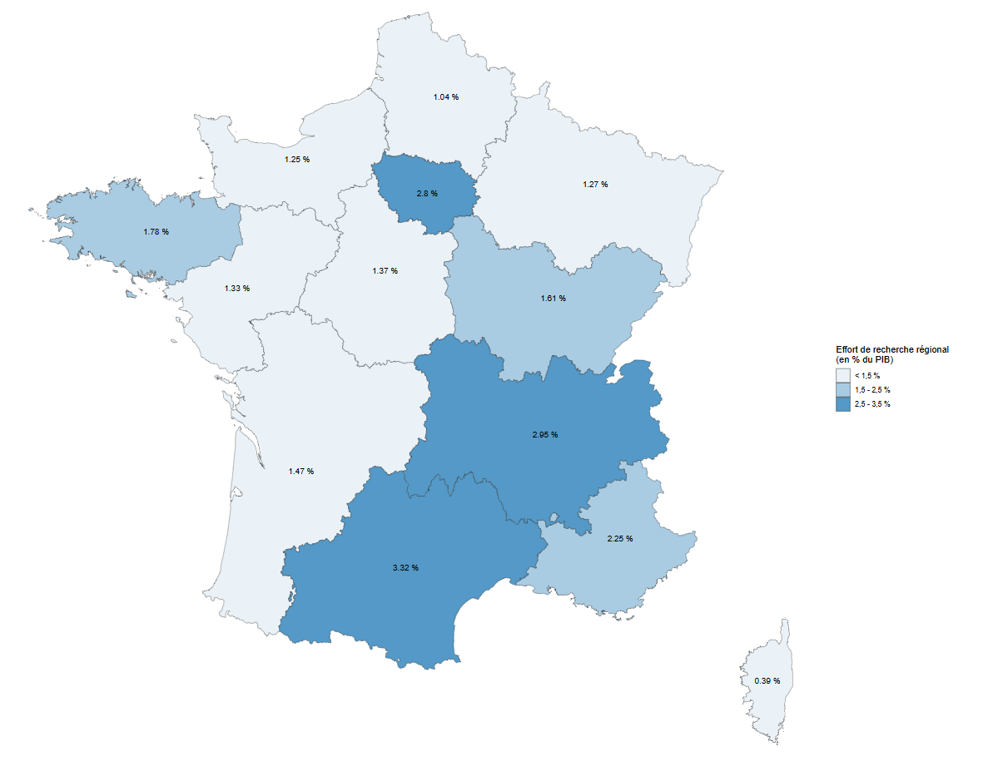

Note : dans les Drom, l’effort de recherche est de 0,52 % en 2022.
Champ : ensemble des entreprises et des administrations localisées en France.
Sources : MESR-Sies et Insee.

